Sheet1
 | ※ 81사업부의 경우 81, 81_JV들을 모두 포함하여 개발이 필요합니다 ※
 | ※ 40 사업부와 81 사업부는 기본적으로 사용하는 컬럼 정보가 다르기 때문에, 기본적으로 셋팅하는 컬럼 정보부터가 다르기에 현재 사용하고 있는 프로그램의 소스 분석이 명확하게 필요합니다. ※
 | ※ SI 분들께서는 소스 분석이 끝난 후에 놓친게 있는 부분이 있는 건들이 있는지 누락된건이 있는지 확인용도로만 사용하시길 부탁드립니다. ※
NO | 수정 대상 프로그램명 | 수정 참조 프로그램명 | 수정내용
AS 관련 로직 추가
1 | 수정대상화면 Demnad > Demand Plan > FcstPrice MGMT 수정대상소스경로: C:\GSCM\06.UIL\GSCM.DM.Forms.UIL\Plan\DMF0082_FcstNPrice_Mgmt.cs | 참조화면: System > UI Category Setup 참조소스경로: C:\GSCM\06.UIL\GSCM.DM.Forms.UIL\Plan\DMF0003_MktFcst | AS 관련 로직 추가 (신규) => 해당 로직은 40 사업부는 없음 [현재 붙이려는 화면에는 없음] -> FcstPrice MGMT 화면은 40 사업부 전용화면으로 40사업부는 AS로직을 사용하지 않음 -> 현재 화면은 AS 로직에 대한 부분이 전혀 없으므로 AS 로직에 대한 부분이 추가적으로 필요함 권한과 별개로 81사업부 공통추가 1. AS FROM SITE 컬럼 추가 필요
 | 현재화면정보
2 | 수정대상화면 Demnad > Demand Plan > FcstPrice MGMT 수정대상소스경로: C:\GSCM\06.UIL\GSCM.DM.Forms.UIL\Plan\DMF0082_FcstNPrice_Mgmt.cs | 참조화면: Demand > Demnad Plan > MKT FCST 참조소스경로: C:\GSCM\06.UIL\GSCM.DM.Forms.UIL\Plan\DMF0003_MktFcst 참조프로시져: dbo.UP_FX_GETCOMMONDATALIST_DM.StoredProcedure.sql 참조룩업: SALES_TYPE_CODE2, SALES_TYPE_CODE2_ADD 참조룩업: SALES_TYPE_CODE2에 Recall과 RMA를 추가하지 않은 이유는 SALES_TYPE_CODE2 해당 메져를 기준으로 도는 배치(PR_DM_DNM_CREATE_WS_RTF)가 존재하므로, 룩업을 신규로 생성하여 요청하는 메져를 추가한 부분이므로 합치면 안됨 | 81 사업부 DM Planner (W/S) 권한 셋팅 1. DM Planner (W/S) 권한 사용자 Fcst Type은 A/S(Chargeable), A/S(Free), WS(Chargeable,) WS(Free), Recall, RMA콤보 박스 셋팅
 | 현재화면정보
3 | 수정대상화면 Demnad > Demand Plan > FcstPrice MGMT 수정대상소스경로: C:\GSCM\06.UIL\GSCM.DM.Forms.UIL\Plan\DMF0082_FcstNPrice_Mgmt.cs | 참조화면: Demand > Demnad Plan > MKT FCST 참조소스경로: C:\GSCM\06.UIL\GSCM.DM.Forms.UIL\Plan\DMF0003_MktFcst 참조프로시져: dbo.UP_FX_GetCommonDataList.StoredProcedure.sql - 참조코드: AS_FROM_SITE 참조프로시져: dbo.UP_FX_GETCOMMONDATALIST_DM.StoredProcedure.sql - 참조코드: FCST_TYPE, DM Planner (W/S) | 81 사업부 DM Planner (W/S) 권한 셋팅 1. DM Planner (W/S) 권한 사용자만 비축용 Sales Site를 선택하는 경우에 Meausre를 As In Req를 선택하도록 수정
 | 현재화면정보
4 | 수정대상화면 Demnad > Demand Plan > FcstPrice MGMT 수정대상소스경로: C:\GSCM\06.UIL\GSCM.DM.Forms.UIL\Plan\DMF0082_FcstNPrice_Mgmt.cs | 참조화면: Demand > Demnad Plan > MKT FCST 참조소스경로: C:\GSCM\06.UIL\GSCM.DM.Forms.UIL\Plan\DMF0003_MktFcst 참조프로시져: dbo.UP_FX_GetCommonDataList.StoredProcedure.sql - 참조코드: AS_FROM_SITE 참조프로시져: dbo.UP_FX_GETCOMMONDATALIST_DM.StoredProcedure.sql - 참조코드: FCST_TYPE, DM Planner (W/S) System > UI Category Setup | 81 사업부 DM Planner (W/S) 권한 셋팅 1. DM Planner (W/S) 권한 사용자만 Sales Site를 고객향으로 선택하고 Fcst Type을 A/S(Chargeable), A/S(Free), WS(Chargeable,) WS(Free)로 선택하는 경우에는 AS FROM SITE 컬럼이 활성화 되며 AS FROM SITE 콤보 박스가 리스트업 되며, MKT FCST[R+P] 메져를 선택할 수 있다.
 | 현재화면정보
5 | 수정대상화면 Demnad > Demand Plan > FcstPrice MGMT 수정대상소스경로: C:\GSCM\06.UIL\GSCM.DM.Forms.UIL\Plan\DMF0082_FcstNPrice_Mgmt.cs | 참조화면: Demand > Demnad Plan > MKT FCST 참조소스경로: C:\GSCM\06.UIL\GSCM.DM.Forms.UIL\Plan\DMF0003_MktFcst 참조프로시져: dbo.UP_FX_GetCommonDataList.StoredProcedure.sql - 참조코드:SiteByEndCustomerAuth 참조프로시져: dbo.UP_FX_GetCommonDataList.StoredProcedure.sql - 참조코드: AS_FROM_SITE 참조프로시져:dbo.UP_FX_GETCOMMONDATALIST_DM.StoredProcedure.sql - 참조코드: FCST_TYPE, DM Planner (W/S) | 81 사업부 DM Planner (W/S) 권한 셋팅 1. DM Planner (W/S) 권한 사용자만 조회조건 Sales Site에 비축향 사이트가 포함되어 조회되며, 메인 리스트에 EDIT > INSERT시 Sales Site 콤보박스에 비축향 사이트가 포함되어 조회된다.
 | 현재화면정보
6 | 수정대상화면 Demnad > Demand Plan > FcstPrice MGMT 수정대상소스경로: C:\GSCM\06.UIL\GSCM.DM.Forms.UIL\Plan\DMF0082_FcstNPrice_Mgmt.cs 수정대상프로시져: dbo.DMF0082_GET_SPREAD_TITLE.StoredProcedure.sql | 참조화면: Demand > Demnad Plan > MKT FCST 참조소스경로: C:\GSCM\06.UIL\GSCM.DM.Forms.UIL\Plan\DMF0003_MktFcst 참조프로시져: dbo.DMF0003_GET_SPREAD_TITLE.StoredProcedure.sql | 81 사업부 DM Planner (W/S) 권한 셋팅 1. DM Planner (W/S) 권한 사용자인 경우 만약 컬럼에 "AS FROM SITE" 컬럼이 존재하지 않는다면, 자동으로 셋팅해주도록 한다.
7 | 수정대상화면 Demnad > Demand Plan > FcstPrice MGMT 수정대상소스경로: C:\GSCM\06.UIL\GSCM.DM.Forms.UIL\Plan\DMF0082_FcstNPrice_Mgmt.cs | 참조화면: Demand > Demnad Plan > MKT FCST 참조소스경로: C:\GSCM\06.UIL\GSCM.DM.Forms.UIL\Plan\DMF0003_MktFcst 참조프로시져: dbo.UP_FX_GETCOMMONDATALIST_DM.StoredProcedure.sql - 참조코드: FCST_TYPE, DM Planner | 81 사업부 DM Planner 권한 셋팅 1. DM Planner 권한 사용자는 Fcst Type이 WS(Chargeable,) WS(Free)가 등록이 불가능하다
 | 현재화면
8 | 수정대상화면 Demnad > Demand Plan > FcstPrice MGMT 수정대상소스경로: C:\GSCM\06.UIL\GSCM.DM.Forms.UIL\Plan\DMF0082_FcstNPrice_Mgmt.cs | 참조화면: Demand > Demnad Plan > MKT FCST 참조소스경로: C:\GSCM\06.UIL\GSCM.DM.Forms.UIL\Plan\DMF0003_MktFcst 참조프로시져: dbo.UP_FX_GetCommonDataList.StoredProcedure.sql - 참조코드: SiteByEndCustomerAuth | 81 사업부 DM Planner 권한 셋팅 1. DM Planner 권한 사용자는 조회조건의 Sales Site는 비축향은 조회되지 않고, EDIT > INSERT 시 Sales Site 콤보박스 리스트에도 비축향은 리스트업 되지 않는다.
 | 현재화면
9 | 화면 Demnad > Demand Plan > FcstPrice MGMT C:\GSCM\06.UIL\GSCM.DM.Forms.UIL\Plan\DMF0082_FcstNPrice_Mgmt.cs | 참조화면: Demand > Demnad Plan > MKT FCST 참조소스경로: C:\GSCM\06.UIL\GSCM.DM.Forms.UIL\Plan\DMF0003_MktFcst | 81 사업부 DM Planner 권한 셋팅 1. DM Planner 권한 사용자는 MKT FCST [R+P] 메져만 사용 가능하다.
 | 현재화면
81 사업부 MKT FCST 기능 -> FcstPrice MGMT 화면으로 이관
1 | 화면 Demnad > Demand Plan > FcstPrice MGMT 수정대상소스경로: C:\GSCM\06.UIL\GSCM.DM.Forms.UIL\Plan\DMF0082_FcstNPrice_Mgmt.cs | 참조화면: Demand > Demnad Plan > MKT FCST 참조소스경로: C:\GSCM\06.UIL\GSCM.DM.Forms.UIL\Plan\DMF0003_MktFcst 참조소스경로: C:\GSCM\04.WSL\FoxQuery\DM\Common>BigFilter.xml | 81 사업부 조회화면 셋팅 81 사업부와 40 사업부는 구성하고 있는 컬럼이 다르기 때문에 조회조건의 화면 구성을 Div 선택시 변경해주어야 함 조회조건은 BigFilter로 구성하고 있으므로, 해당 파일참고
 | 현재화면
2 | 화면 Demnad > Demand Plan > FcstPrice MGMT 수정대상소스경로: C:\GSCM\06.UIL\GSCM.DM.Forms.UIL\Plan\DMF0082_FcstNPrice_Mgmt.cs | 참조화면: Demand > Demnad Plan > MKT FCST 참조화면: System > UI Category Setup 참조소스경로: C:\GSCM\06.UIL\GSCM.DM.Forms.UIL\Plan\DMF0003_MktFcst | 81 사업부 컬럼셋팅 81 사업부와 40 사업부는 구성하고 있는 컬럼과 메져가 다르기 때문에 컬럼과 메져를 81에 맞게 셋팅해야 한다. 기본적으로 셋팅은 UI Category Setup을 이용하여 Setup한다.
 | 현재화면 |  | 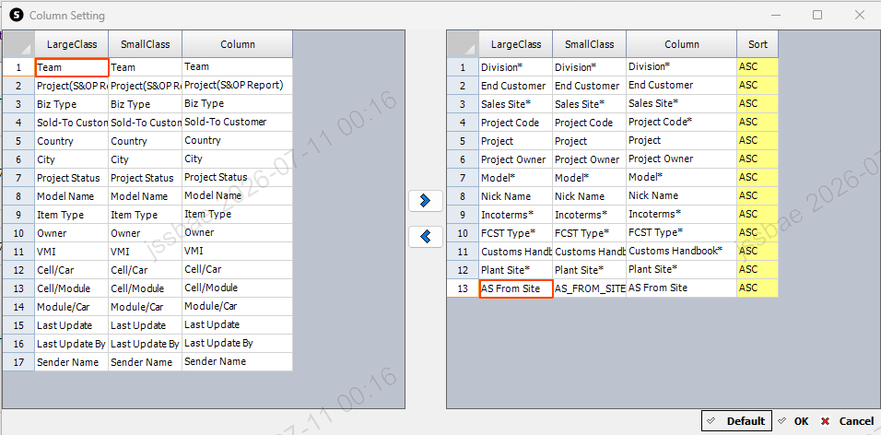 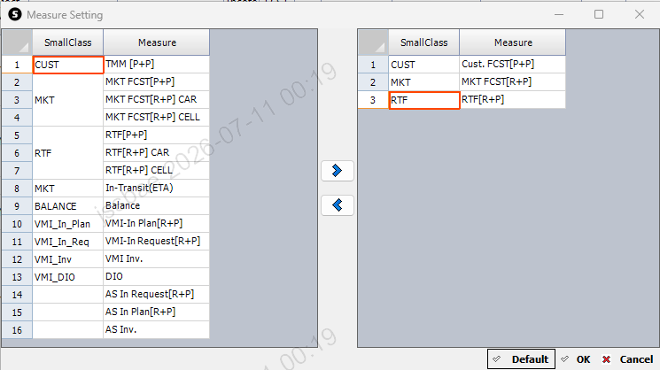
3 | 화면 Demnad > Demand Plan > FcstPrice MGMT 수정대상소스경로: dbo.DMF0082_SAVE_MAIN_DATA.StoredProcedure.sql 수정대상소스경로: dbo.DMF0082_GET_MAIN_DATA.StoredProcedure.sql | 참조화면: Demand > Demnad Plan > MKT FCST 참조소스경로: dbo.DMF0003_SAVE_MKT_FCST.StoredProcedure.sql 참조소스경로: dbo.DMF0003_GET_MKT_FCST_DATA.StoredProcedure.sql 참조소스경로: dbo.DMF0020_GET_SCM_MST_FUTURE_PRICE.sql 참조소스경로: dbo.DMF0020_SAVE_SCM_MST_FUTURE_PRICE_ALL.sql | 81 사업부와 40 사업부의 저장 테이블과 테이블의 컬럼이 다름 40: DM_PLN_CFM_MKT_DEMAND_PLAN -> 81: DM_PLN_MKT_FCST 40: DM_PLN_CFM_MKT_DEMAND_PLAN_H -> 81: DM_PLN_MKT_FCST_H 40: DM_PLN_CFM_MKT_DEMAND_PLAN_C -> 81: DM_PLN_MKT_FCST_C 40: DM_PLN_CFM_SELLING_PRICE -> 81: SCM_MST_FUTURE_PRICE 40: DM_PLN_CFM_SELLING_PRICE_H -> 81: SCM_MST_FUTURE_PRICE_H 40: DM_PLN_CFM_SELLING_PRICE_C -> 81: SCM_MST_FUTURE_PRICE_C 분기 처리하여 저장 조회 처리해야함.
4 | 화면 Demnad > Demand Plan > FcstPrice MGMT수정대상소스경로: dbo.DMF0082_GET_MAIN_DATA.StoredProcedure.sql | 참조화면: Demand > Demnad Plan > MKT FCST 참조소스경로: dbo.DMF0003_GET_MKT_FCST_DATA.StoredProcedure.sql | 기본 MASTER 데이터 타 사업부 사용 가능하도록 수정( 분기화 후 추가) 40 사업부 기준으로 SCM_ITEM_M, SCM_MST_SITE_ITEM 기본 MASTER 조회하도록 되어있음 -> 81 사업부 조회 가능하도록 로직 추가 필요
5 | 화면 Demnad > Demand Plan > FcstPrice MGMT 수정대상소스경로: dbo.DMF0082_SAVE_MAIN_DATA.StoredProcedure.sql | 참조화면: Demand > Demnad Plan > MKT FCST 참조소스경로: dbo.DMF0003_SAVE_MKT_FCST.StoredProcedure.sql | 저장시 81 사업부 프로시져 Validation 추가 1. 81 사업부의 경우 40 사업부와 다르게 Plant Site ID가 필수값이므로 Plant Site Id Validation 추가 2. 81 사업부의 경우 Cell , Car 수량 환산 기준정보 필수화 해당 정보 SSPM 존재여부 확인 Validation 추가 3. 81 사업부의 경우 Cell, Module, Pack 량 환산 기준정보 필수화 해당 정보 SSPM 존재여부 확인 Validation 추가
6 | 화면 Demnad > Demand Plan > FcstPrice MGMT 수정대상소스경로: C:\GSCM\06.UIL\GSCM.DM.Forms.UIL\Plan\DMF0082_FcstNPrice_Mgmt.cs | 참조화면: Demand > Demnad Plan > MKT FCST 참조소스경로: C:\GSCM\06.UIL\GSCM.DM.Forms.UIL\Plan\DMF0003_MktFcst | 저장시 81 사업부 소스 Validation 추가 1. 81 사업부의 경우 40 사업부와 다르게 Plant Site ID가 필수값이므로 Plant Site Id Validation 추가 2. 81 사업부의 경우 Project Code 값이 필수값이므로 Validation 추가 -> 40 사업부는 End Customer를 사용하고, 81 사업부는 Project Code를 사용함 3. 81 사업부의 경우 VMI 메져를 사용하지 않고, AS 메져를 사용하고 40 사업부의 경우 AS 메져를 사용하지 않고, VMI 메져를 사용하므로 화면에서 Validation을 추가해줘야함
7 | 수정대상: System > UI Category Setup |  | SCM_FCST 메져: 81 사업부 추가
8 | 화면 Demnad > Demand Plan > FcstPrice MGMT 수정대상소스경로: C:\GSCM\06.UIL\GSCM.DM.Forms.UIL\Plan\DMF0082_FcstNPrice_Mgmt.cs | 참조화면: Demand > Demnad Plan > MKT FCST 참조소스경로: C:\GSCM\06.UIL\GSCM.DM.Forms.UIL\Plan\DMF0003_MktFcst 참조 룩업: DEFAULT_BUCKET_DAY | Bucket: Monthly, Weekly로 선택시 Default 셋팅 일자 Sales Site의 Bucket 일자를 따라가는데, 해당 일자가 없는 경우 81 사업부는 금요일 40 사업부는 월요일을 셋팅한다. (확인해야함)
9 | 화면 Demnad > Demand Plan > FcstPrice MGMT 수정대상소스경로: C:\GSCM\06.UIL\GSCM.DM.Forms.UIL\Plan\DMF0082_FcstNPrice_Mgmt.cs | 참조화면: Demand > Demnad Plan > MKT FCST 참조소스경로: C:\GSCM\06.UIL\GSCM.DM.Forms.UIL\Plan\DMF0003_MktFcst | Bucket: Monthly Edit 영역 81 : 당월부터 수정가능 40 : 당월 + 4 이후부터 수정가능 81 사업부는 당월부터 수정 가능함으로 81 사업부의 경우 당월부터 수정 가능하도록 해당 화면 수정
 | 현재화면
10 | 화면 Demnad > Demand Plan > FcstPrice MGMT 수정대상소스경로: C:\GSCM\06.UIL\GSCM.DM.Forms.UIL\Plan\DMF0082_FcstNPrice_Mgmt.cs | 참조화면: Demand > Demnad Plan > MKT FCST 참조소스경로: C:\GSCM\06.UIL\GSCM.DM.Forms.UIL\Plan\DMF0003_MktFcst | Bucket 물량 배분 로직 40 사업부의 경우 => 요청 로직으로 월간 물량 배분 로직 적용 81 사업부 => 단순 입력값 / 주차수 EX) 월 수량 100으로 입력 시 주차 5주차면 20씩 주차로 입력하여 아래 이미지처럼 계산되야함
 | 81사업부 적용되어야 할 로직 (오히려 단순함 단순히 나누기하여 적용하면됨)
 | FcstPrice MGMT 월로 수량을 입력하는 경우 주차로 나누는 로직 | 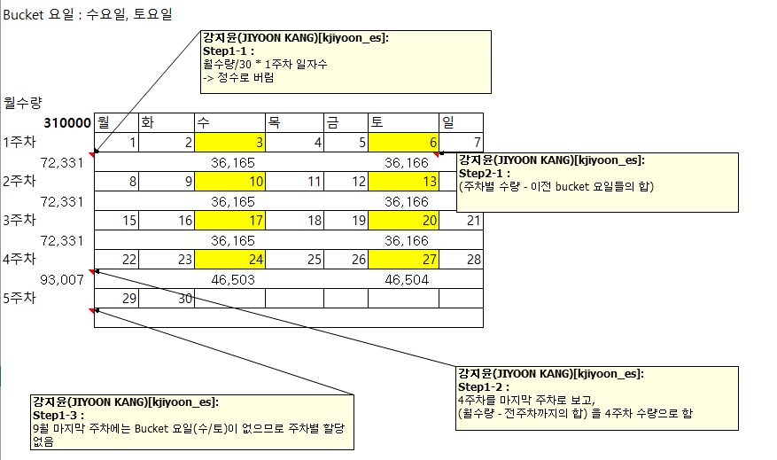
11 |  | 룩업: GET_ADMIN_GROUP_MEASURE | 사용자별 사용 메져 수정 EDIT 영역 컨트롤 룩업에 사용자 권한, DIVISION, 메져, 시간에 따라 사용 가능 여부를 체크하도록 프로그램에 이미 적용 되어 있으므로 81 사업부 관련 부분 DMF0082에 해당 하는 부분에 맞춰 추가하면 됨
81 사업부 Sales Price 기능 -> FcstPrice MGMT 화면으로 이관
1 | 화면 Demnad > Demand Plan > FcstPrice MGMT 수정대상소스경로: C:\GSCM\06.UIL\GSCM.DM.Forms.UIL\Plan\DMF0082_FcstNPrice_Mgmt.cs | 참조화면: Demand > Demnad Master > Sales Price 참조소스경로: C:\GSCM\06.UIL\GSCM.DM.Forms.UIL\Master\DMF0020_SalesFuturePrice\DMF0020_SalesFuturePrice.cs C:\GSCM\01.Framework\GSCM.Windows.Forms\UI\ExcelUploadForm.cs C:\GSCM\06.UIL\GSCM.DM.Master.UIL\POPUP\DMF0020_SalesPriceTemplatePopup.cs | Excel Upload 81 사업부만 Upload, Excel Form 다운로드 가능 두가지 기능 모두 이관필요

2 | 화면 Demnad > Demand Plan > FcstPrice MGMT 수정대상소스경로: C:\GSCM\06.UIL\GSCM.DM.Forms.UIL\Plan\DMF0082_FcstNPrice_Mgmt.cs | 참조화면: Demand > Demnad Master > Sales Price 참조소스경로: C:\GSCM\06.UIL\GSCM.DM.Forms.UIL\Master\DMF0020_SalesFuturePrice\DMF0020_SalesFuturePrice.cs C:\GSCM\01.Framework\GSCM.Windows.Forms\UI\ExcelUploadForm.cs C:\GSCM\06.UIL\GSCM.DM.Master.UIL\POPUP\DMF0020_SalesPriceTemplatePopup.cs | Exchange Rate 팝업 40 사업부의 경우는 환율을 자체적으로 수정하지만, 81 사업부는 환율을 수정하지 않으므로, Div을 81이 선택된 경우 Exchange Rate에 81이 넘어가며 Edit 기능이 되지 않도록 수정 필요
 | 현재 화면
 | FcstPrice MGMT 81 사업부의 경우에는 빨간색 네모 모두 수정 필요
배치 수정
1 | SCM_FCST CUTOFF 배치 추가 [81, 81_UC, 81_HM, 81_ST, 81_HD, 81_HG] [VERSION_TYPE: SF_W CUTOFF 추가 필요] |  | SF_W용 CUFOFF 배치 생성필요
2 | 수정대상소스경로: dbo.PR_DM_PLN_MKT_FCST_WEEKLY_ROLLING.StoredProcedure.sql |  | MF_W CUTOFF 시 MKT_FCST 값과 동일하게 SCM_FCST값 생성하기 81, 81_JV들이 MF_W CUTOFF 하는 순간 40 사업부와 동일하게 삭제 후 SCM_FCST 데이터 생성하도록 로직 추가 수정 필요
MKT FCST화면 / Sales Price 화면
1 | 화면 Demand > Demnad Master > Sales Price 수정대상소스경로: C:\GSCM\06.UIL\GSCM.DM.Forms.UIL\Master\DMF0020_SalesFuturePrice\DMF0020_SalesFuturePrice.cs 화면 Demand > Demnad Plan > MKT FCST 수정대상소스경로: C :\GSCM\06.UIL\GSCM.DM.Forms.UIL\Plan\DMF0003_MktFcst_SalesFuturePrice\DMF0020_SalesFuturePrice.cs |  | EDIT 하지 못하도록 프로그램 수정 MKT FCST 화면에서 81사업부인 경우 EDIT 하지 못하도록 프로그램 수정 Sales Price 화면에서 81사업부인 경우 EDIT 하지 못하도록 프로그램 수정
테스트 필요
1 | 시스템 변경 후 테스트 필요[정상 여부 확인 필요] PR_SCM_MST_FUTURE_PRICE_CUTOFF PR_DM_PLN_SALES_PLAN_C_QTY_BALANCE_CREATE PR_DM_PLN_MKT_FCST_TO_NET_DEMAND PR_DM_PLN_MKT_FCST_QTY_BALANCE_CREATE PR_DM_PLN_MKT_FCST_C_QTY_BALANCE_CREATE PR_DM_ANL_SALES_PLAN_AMT_CREATE_LOCAL_KRW DMF0021_GET_DM_PLN_SALES_PLAN_DATAEx |  | 직접적인 개발은 필요하지 않지만 업무 플로우상 한번은 모두 실행해 보아야하는 부분
2 | TEST시 필요한 업무 FLOW 영역입니다.
 | MKT FCST 입력
 | MKT FCST CUTOFF |  | PR_DM_PLN_MKT_FCST_WEEKLY_ROLLING
 | SCP 엔진 수행 |  | SCP 운영자 요청
 | SCM FCST CUTOFF |  | PR_DM_PLN_MKT_FCST_WEEKLY_ROLLING
 | SCP 엔진 수행 |  | SCP 운영자 요청
 | Sales Plan Cutoff |  | PR_DM_PLN_SALES_PLAN_C_QTY_BALANCE_CREATE
 | Sales Plan RTF 수정 |  | DMF0021_SAVE_DM_PLN_SALES_PLAN_ALL
 | Sales Plan Cutoff |  | PR_DM_PLN_SALES_PLAN_C_QTY_BALANCE_CREATE
 | BPS Interface |  | PR_DM_BPS_SALES_ETC_PLAN_S PR_DM_BPS_SALES_PLAN_S PR_DM_BPS_METAL_LINK_S

